Worum es geht


Worum geht es?
Wollten Sie in Excel schon einmal mit Zeilen mit Spalten vertauschen? Dazu gibt es in Excel verschiedene Möglichkeiten:
● Statisches Transponieren
● Dynamisches Transponieren (MTRANS)
● Dynamisches Transponieren (Power Query)
In dieser Datei möchten wir Ihnen in einer zweiten Stufe das dynamische Transponieren vorstellen. Der Begriff Transponieren wird in der Mathematik in der Matrizenrechnung verwendet. Was in der Mathematik eine Matrix ist, wird in Excel als Tabelle bezeichnet. Durch Spiegelung der Ausgangsmatrix an ihrer Hauptdiagonalen wird die transponierte Matrix erstellt.
Das folgende Beispiel stammt aus unserem Seminar Reporting mit EXCEL I - - 360°-Überblick.
Problembeschreibung
Wie vertauscht man in Excel Zeilen und Spalten?
Excel-Techniken
Funktion MTRANS (Kategorie MATRIX)

So wird´ gemacht!

Daten
Plan-Umsatz (Mio. €) | Nord | Ost | West | Süd | Europa | Gesamt | 1. Markieren Sie den Zielbereich (A26: M32). Sie sollten die gleiche Anzahl Zellen wie im Quellbereich markiert haben. 13 Zeilen = 13 Spalten und 7 Spalten = 7 Zeilen!
Jan | 100 | 75 | 150 | 125 | 250 | 700
Feb | 100 | 75 | 150 | 125 | 250 | 700 | 2. Fügen Sie die Funktion MTRANS mit dem Zellbezug A2: G14 ein. Dies können Sie in dem Bild unten vergleichen!
Mrz | 120 | 90 | 180 | 150 | 300 | 840
Apr | 110 | 83 | 165 | 138 | 275 | 771 | 3. Schließen Sie die Eingabe mit der Tastkombination <Strg> + <Shift> + <Enter> ab.
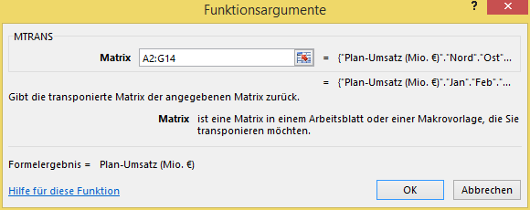
Mai | 130 | 98 | 195 | 163 | 325 | 911
Jun | 100 | 75 | 150 | 125 | 250 | 700
Jul | 80 | 60 | 120 | 100 | 200 | 560
Aug | 80 | 60 | 120 | 100 | 200 | 560
Sep | 120 | 90 | 180 | 150 | 300 | 840
Okt | 140 | 105 | 210 | 175 | 350 | 980
Nov | 110 | 83 | 165 | 138 | 275 | 771
Dez | 100 | 75 | 150 | 125 | 250 | 700

Mehr Informationen

Weitere Informationen rund um das Thema erhalten Sie:
Durch den Newsletter Controlling EXCELlent
Im BLOG Controlling EXCELLent
In der XING-Gruppe Controlling meets Excel & Co.
Spontanes Feedback?

